Worksheet
Изображение* | ID | Код | Артикул* | Название товара* | Цена, руб.* | Основной | Удаленный | В пути | 0 | Ваш заказ
Водяной теплый пол
Автоматика для теплого пола
Термостаты
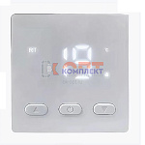 | 954090 | OTM-110667 |  | Программируемый терморегулятор 04 (30шт) | 807.12 руб. | >25 | 0 | 0 | шт | 0
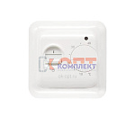 | 819410 | STP-410001 | VR295 | Термостат комнатный с датчиком температуры пола (220в) (1/100шт) | 825.87 руб. | 0 | 0 | 0 | шт | 0
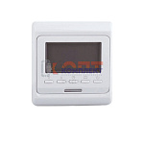 | 819411 | STP-410002 | VR296 | Хронотермостат программируемый комнатный с датчиком температуры пола (220В) (1/100шт) | 1 549.06 руб. | 10 | 0 | 0 | шт | 0
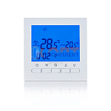 | 823134 | STP-410017 | VR405 | Хронотермостат программируемый комнатный без датч темп пола (220В) (1/100шт) | 1 509.81 руб. | >10 | 0 | 0 | шт | 0
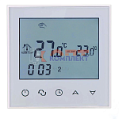 | 823135 | STP-410018 | VR406 | Хронотермостат сенсорный программируемый комнатный без датч темп пола (220В) (1/100шт) | 1 994.46 руб. | 8 | 0 | 0 | шт | 0
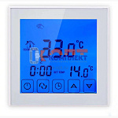 | 823136 | STP-410019 | VR407 | Хронотермостат сенсорный программируемый комнатный (220В) (1/100шт) | 2 457.97 руб. | >10 | 0 | 0 | шт | 0
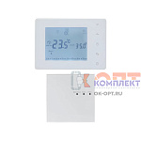 | 837117 | STP-410034 | VR410 | Термостат электронный комнатный безпроводной "ViEiR" (30/1шт) | 4 736.27 руб. | 5 | 0 | 0 | шт | 0
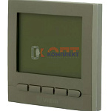 | 879955 | VER-000538 | VR405-D | Термостат комнатный , латунный матовый "ViEiR" (100/1шт) | 1 623.05 руб. | 0 | 0 | 0 | шт | 0
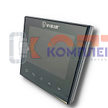 | 879956 | VER-000539 | VR406-C | Термостат комнатный , черный "ViEiR" (100/1шт) | 2 533.46 руб. | 0 | 0 | 0 | шт | 0
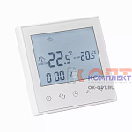 | 884657 | VER-000932 | VR407WI-FI | Термостат электронный комнатный с WI-FI для газового котла (100/1шт) | 3 128.33 руб. | 1 | 0 | 0 | шт | 0
 | 884658 | VER-000933 | VR406WI-FI | Термостат электронный комнатный с WI-FI (100/1шт) | 3 102.66 руб. | >10 | 0 | 0 | шт | 0
 | 885117 | VER-001331 | VR426WI-FI | Термостат электронный комнатный, двухконтурный с WI-FI (60/1шт) | 3 433.31 руб. | 6 | 0 | 0 | шт | 0
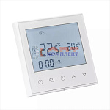 | 955828 | VER-001763 | VR416WI-FI | Термостат электронный комнатный с WI-FI для газового котла (100/1шт) | 3 191.74 руб. | 1 | 0 | 0 | шт | 0
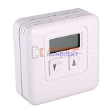 | 819399 | VLC-812021 | VT.AC701.0.0 | Электронный комнатный термостат накладной (30шт) | 6 556.00 руб. | 0 | 0 | 0 | шт | 0
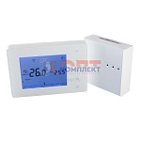 | 819400 | VLC-812022 | VT.AC707.0.0 | Хронотермостат электронный комнатный БЕСПРОВОДНОЙ накладной (питание от батареек) (12шт) | 8 174.00 руб. | 0 | >10 | 0 | шт | 0
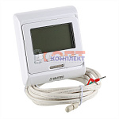 | 819401 | VLC-812023 | VT.AC709.0.0 | Хронотермостат электр. комнатный с датчиком температуры пола (НЗ и НО сервоприводы, 24-220В) (16шт) | 3 318.00 руб. | 0 | >100 | 0 | шт | 0
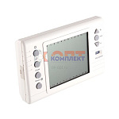 | 819402 | VLC-812024 | VT.AC710.0.0 | Хронотермостат электронный накладной с питанием от батареек (20шт) | 12 773.00 руб. | 0 | 2 | 0 | шт | 0
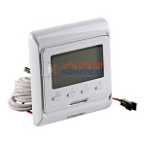 | 819403 | VLC-812025 | VT.AC711.0.0 | Хронотермостат электронный комнатный ДВУХКОНТУРНЫЙ | 4 908.00 руб. | 0 | 0 | 0 | шт | 0
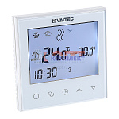 | 868502 | VLC-900419 | VT.AC713.0.0 | Хронотермостат электронный комнатный ДВУХКОНТУРНЫЙ с Wi-Fi | 7 422.00 руб. | 0 | >50 | 0 | шт | 0
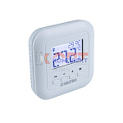 | 889724 | VLC-900906 | VT.AC801.0.0 | Термостат комнатный | 6 100.00 руб. | 0 | >10 | 0 | шт | 0
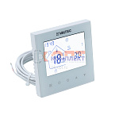 | 890080 | VLC-901054 | VT.AC634.1.0 | Хронотермостат электронный комнатный ДВУХКОНТУРНЫЙ (нов) | 3 528.00 руб. | 0 | >100 | 0 | шт | 0
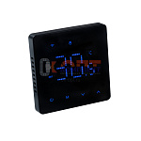 | 890116 | VLC-901093 | VT.AC608.B.0 | Комнатный WIFI-хронотермостат для электрического теплого пола (черный) | 3 775.00 руб. | 0 | >50 | 0 | шт | 0
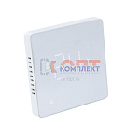 | 890117 | VLC-901094 | VT.AC608.W.0 | Комнатный WIFI-хронотермостат для электрического теплого пола (белый) | 3 775.00 руб. | 0 | >100 | 0 | шт | 0
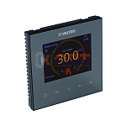 | 890118 | VLC-901095 | VT.AC613.B.0 | Комнатный WIFI-хронотермостат с цветным дисплеем для электрического теплого пола, черный | 6 300.00 руб. | -2 | >25 | 0 | шт | 0
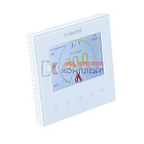 | 890119 | VLC-901096 | VT.AC613.W.0 | Комнатный WIFI-хронотермостат с цветным дисплеем для электрического теплого пола, белый | 6 300.00 руб. | 0 | >25 | 0 | шт | 0
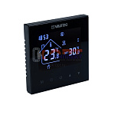 | 890120 | VLC-901097 | VT.AC634.B.0 | Хронотермостат электронный комнатный, двухконтурный, черный | 3 175.00 руб. | 0 | >100 | 0 | шт | 0
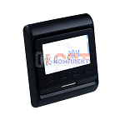 | 890121 | VLC-901098 | VT.AC709.B.0 | Хронотермостат электронный комнатный с датчиком температуры пола ( черный) | 3 152.00 руб. | 0 | >25 | 0 | шт | 0
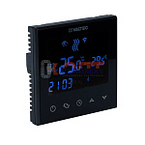 | 890122 | VLC-901099 | VT.AC712.B.0 | Комнатный WIFI-хронотермостат (черный) | 5 664.00 руб. | 0 | >50 | 0 | шт | 0
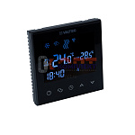 | 890123 | VLC-901100 | VT.AC713.B.0 | Комнатный двухконтурный WIFI-хронотермостат (черный) | 6 680.00 руб. | 0 | >50 | 0 | шт | 0
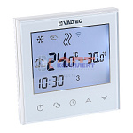 | 834803 | VLC-999107 | VT.AC712.0.0 | Хронотермостат электронный комнатный с Wi-Fi | 6 090.00 руб. | 0 | >100 | 0 | шт | 0

